cronograma
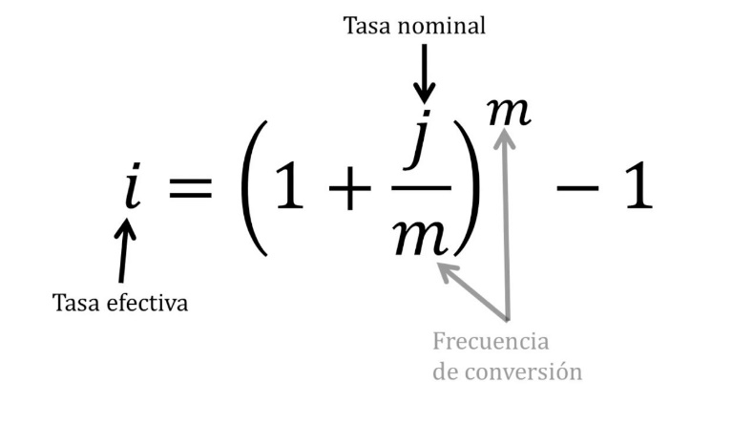
 |  |  |  | cem | capacidad
 |  | cuota | S/ 745.47 |  | endeudamiento
total | S/ 30,000.00 |  |  |  | mensual
inicial | S/ 12,000.00 | capital | S/ 500.00
total prestado | S/ 18,000.00 | interes | 245.47 | 0.4
 |  |  |  | sueldo neto | S/ 2,000.00
cuota | S/ 745.47 |  |  |  | S/ 800.00
cantidad de cuotas | S/ 36.00 | TCEA: | 22.150% | ANUAL
pago total | S/ 26,836.92
 |  | CAPITAL | 1.68% | MENSUAL
pago de cuotas | S/ 26,836.92 | CUOTA | -S/ 670.5569 | CUOTA | -846.31502321
pago de inicial | S/ 12,000.00 |  |  |  | -S/ 175.7581
pago total | S/ 38,836.92 | VALOR TOTAL | S/ 24,140.05
 |  | VALOR DE INICIAL | S/ 12,000.00
capital inicial | S/ 30,000.00 | valor total | S/ 36,140.05

costo del dinero | S/ 8,836.92 | interes total | S/ 6,140.05
pago de interes en cuotas | 245.47 |  | S/ 170.56 | S/ 2,046.68 |  |  | S/ 600.00
 |  | interes total | -S/ 6,140.05
cuotas de pago | 12 | total capital | #NUM!
costo en 12 cuotas | S/ 2,945.64 |  |  |  |  |  |  |  | 200
 |  | cuota | interes | capital | total
 |  | 1 | -S/ 302.64 | -S/ 367.92 | -S/ 670.5569 |  | sueldos anuales
 |  | 2 | -S/ 296.45 | -S/ 374.11 | -S/ 670.5569 |  | 15
 |  | 3 | -S/ 290.16 | -S/ 380.40 | -S/ 670.5569 |  | ingreso anual
 |  | 4 | -S/ 283.76 | -S/ 386.79 | -S/ 670.5569 |  |  | S/ 30,000.00
 |  | 5 | -S/ 277.26 | -S/ 393.30 | -S/ 670.5569
 |  | 6 | -S/ 270.65 | -S/ 399.91 | -S/ 670.5569
 |  | 7 | -S/ 263.92 | -S/ 406.63 | -S/ 670.5569
 |  | 8 | -S/ 257.09 | -S/ 413.47 | -S/ 670.5569 | -S/ 1,341.1139
 |  | 9 | -S/ 250.14 | -S/ 420.42 | -S/ 670.5569
 |  | 10 | -S/ 243.07 | -S/ 427.49 | -S/ 670.5569
 |  | 11 | -S/ 235.88 | -S/ 434.68 | -S/ 670.5569
 |  | 12 | -S/ 228.57 | -S/ 441.99 | -S/ 670.5569 | -S/ 1,341.1139
 |  | 13 | -S/ 221.14 | -S/ 449.42 | -S/ 670.5569
 |  | 14 | -S/ 213.58 | -S/ 456.97 | -S/ 670.5569
 |  | 15 | -S/ 205.90 | -S/ 464.66 | -S/ 670.5569
 |  | 16 | -S/ 198.09 | -S/ 472.47 | -S/ 670.5569
 |  | 17 | -S/ 190.15 | -S/ 480.41 | -S/ 670.5569
 |  | 18 | -S/ 182.07 | -S/ 488.49 | -S/ 670.5569
 |  | 19 | -S/ 173.86 | -S/ 496.70 | -S/ 670.5569 | -S/ 1,341.1139
 |  | 20 | -S/ 165.50 | -S/ 505.05 | -S/ 670.5569
 |  | 21 | -S/ 157.01 | -S/ 513.54 | -S/ 670.5569
 |  | 22 | -S/ 148.38 | -S/ 522.18 | -S/ 670.5569
 |  | 23 | -S/ 139.60 | -S/ 530.96 | -S/ 670.5569
 |  | 24 | -S/ 130.67 | -S/ 539.88 | -S/ 670.5569 | -S/ 1,341.1139
 |  | 25 | -S/ 121.60 | -S/ 548.96 | -S/ 670.5569
 |  | 26 | -S/ 112.37 | -S/ 558.19 | -S/ 670.5569
 |  | 27 | -S/ 102.98 | -S/ 567.58 | -S/ 670.5569
 |  | 28 | -S/ 93.44 | -S/ 577.12 | -S/ 670.5569
 |  | 29 | -S/ 83.73 | -S/ 586.82 | -S/ 670.5569
 |  | 30 | -S/ 73.87 | -S/ 596.69 | -S/ 670.5569
 |  | 31 | -S/ 63.84 | -S/ 606.72 | -S/ 670.5569
 |  | 32 | -S/ 53.64 | -S/ 616.92 | -S/ 670.5569
 |  | 33 | -S/ 43.26 | -S/ 627.29 | -S/ 670.5569
 |  | 34 | -S/ 32.72 | -S/ 637.84 | -S/ 670.5569
 |  | 35 | -S/ 21.99 | -S/ 648.56 | -S/ 670.5569
 |  | 36 | -S/ 11.09 | -S/ 659.47 | -S/ 670.5569
 |  | 37 | #NUM! | #NUM! | #NUM!
 |  | 38 | #NUM! | #NUM! | #NUM!
 |  | 39 | #NUM! | #NUM! | #NUM!
 |  | 40 | #NUM! | #NUM! | #NUM!
 |  | 41 | #NUM! | #NUM! | #NUM!
 |  | 42 | #NUM! | #NUM! | #NUM!
 |  | 43
 |  | 44
 |  | 45
 |  | 46
 |  | 47
 |  | 48
 |  | 49
 |  | 50
 |  | 51
 |  | 52
 |  | 53
 |  | 54
 |  | 55
 |  | 56
 |  | 57
 |  | 58
 |  | 59
 |  | 60

